Problema
Prova de seleção
Você é o responsável pela análise que servirá de alicerce para a estratégia de entrada no mercado brasileiro de uma grande multinacional varejista do ramo de supermercados.Elabore uma apresentação para os investidores desta empresa buscando realizar as seguintes tarefas:
- Classifique os municípios brasileiros com base nas informações disponíveis (utilize um algoritmo de cluster, se julgar necessário). Caracterize os grupos de municípios criado da melhor maneira possível.
- Quais grupos de municípios deveriam ser a porta de entrada para empresa no país? Por quê?
- Elabore um modelo de classificação para o cálculo da probabilidade de um determinado município pertencer a um dos grupos criados.

modelos
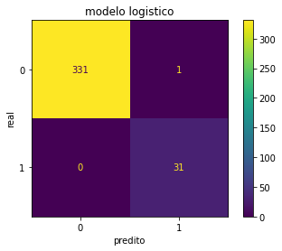






Setup para modelagem

Target 0 | Grupo 1 e 3 da etapa 1 + grupo 2 da etapa 2 do kmeans | 97(1.76%)
Target 1 | Grupo 1 e 3 da etapa 2 do Kmeans | 5410

Resolvendo desbalanceamento
undersampling

Target 0 | 97(8.1%)
Target 1 | 1100

Modelos | Accuracy | precision_score
Naive Bayes | 0.969697 | 0.869048
Logistic_Regression | 0.997245 | 0.984375
Random_Forest_Classifier | 0.997245 | 0.984375
XGB_Classifier | 0.997245 | 0.984375
DecisionTree_Classifier | 0.997245 | 0.984375
KNeighbors_Classifier | 0.991736 | 0.955882
LinearDiscriminant_Analysis | 0.977961 | 0.897436

